상품제안서
N트래블 도시락 fresh 보온보냉백 | 상품코드: F31704

 |  |  |  |  |  |  | 02-412-0044 | www.easy1.co.kr
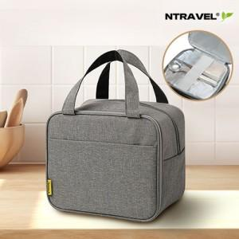

【상세/제작정보】 | <p>*종이케이스 600원 / 선물포장 600원</p><p>*운임비 1박스(50개) 5000원​&nbsp;</p>

【인쇄/포장옵션】 | 실크, 풀칼라 / 기본OPP케이스

【공급단가】 | 수량 | 100~ | 300~ | 500~ | 1,000~ | 3,000~
*VAT별도 | 단가 | 6,480원 | 6,370원 | 6,210원 | 6,100원 | 5,940원

【상품 URL】 | https://dev.easy1.co.kr:443/src/goods_detail.php?gdno=31704

